過誤申立書の印刷の前に
過誤申立書の印刷の前に、体裁を整えます。１ページ目は、内訳の行数を「10行」に、２ページ目以降を
「15行」にするため、内訳（41行目以降）の行の高さを、「33.00（44ピクセル）」に変更します。
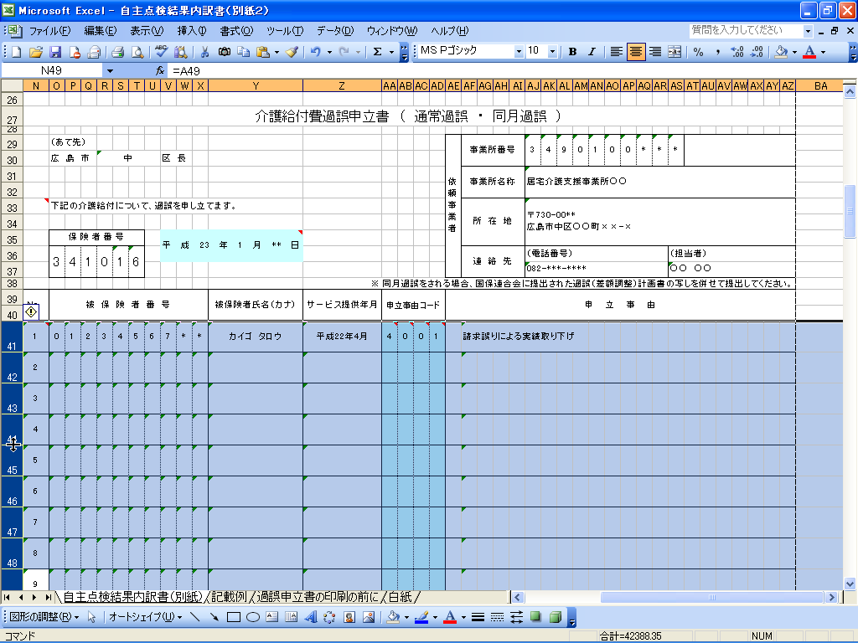

左側の内訳書の編集の際に、列の高さが変わっている場合には、過誤申立書を印刷する前に、必ず、行の高さを 33.00（44ピクセル）に調整してください。

枚数が１枚を超える場合、右下の「（ / ）」に「（ページ数/総ページ数）」を記入して、
ホチキス等でまとめてください。

枚数が１枚を超える場合、ここに（ページ数/総ページ数）を記入して、ホチキス等でまとめてください。

